Instrucciones
¿Cómo funciona
la plantilla de nómina de Personio?
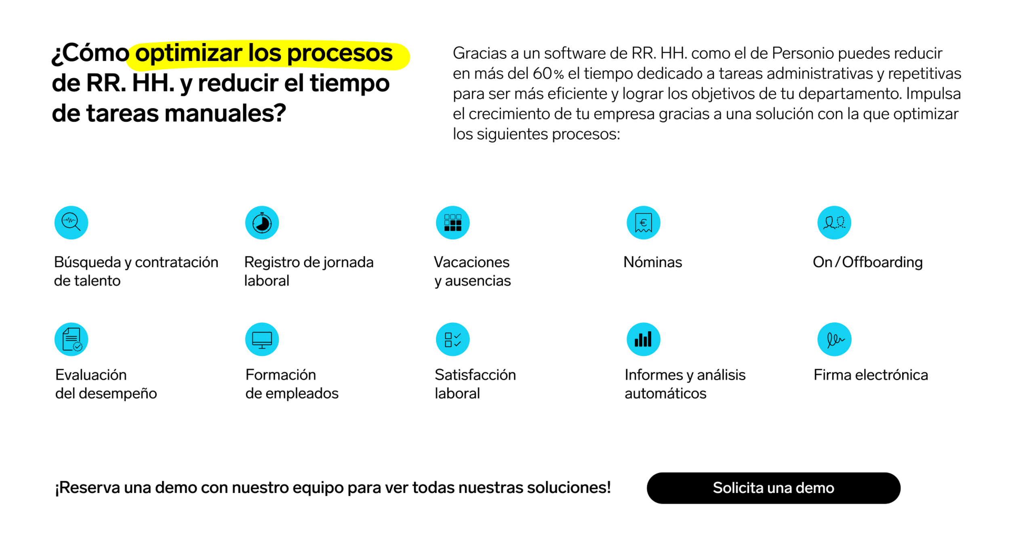

Desde Personio hemos elaborado esta plantilla de nómina en Excel con la que podrás hacer las nóminas de tus empleados de forma ágil y sencilla.
1. Pestaña Plantilla Nómina:
En esta pestaña podrás anotar los datos relacionados con el sueldo de tus empleados.
1.1 Información del encabezado: introduce en el encabezado de la plantilla la información relativa a la empresa y al empleado al que corresponda la nómina.
1.2 Información salarial: introduce los valores numéricos que correspondan al salario del empleado y a los distintos tipos impositivos. Las cuantías de los totales se calcularán de forma automática.
1.3 Añadir información: para añadir nuevos conceptos, crea una nueva celda e introduce la información que necesites.
1.4 Guardar datos: una vez introducidos todos los datos, dale a "Archivo" y a "Guardar" para conservar la información.
1.5 Imprimir hoja: la hoja de nómina puede imprimirse para que tanto la empresa como el empleado puedan firmarla.

